Q-R Code "Aussichten"
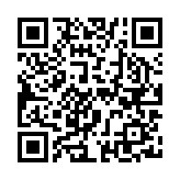
gilt nur im Test-Bound für Anleiter

